네트워크
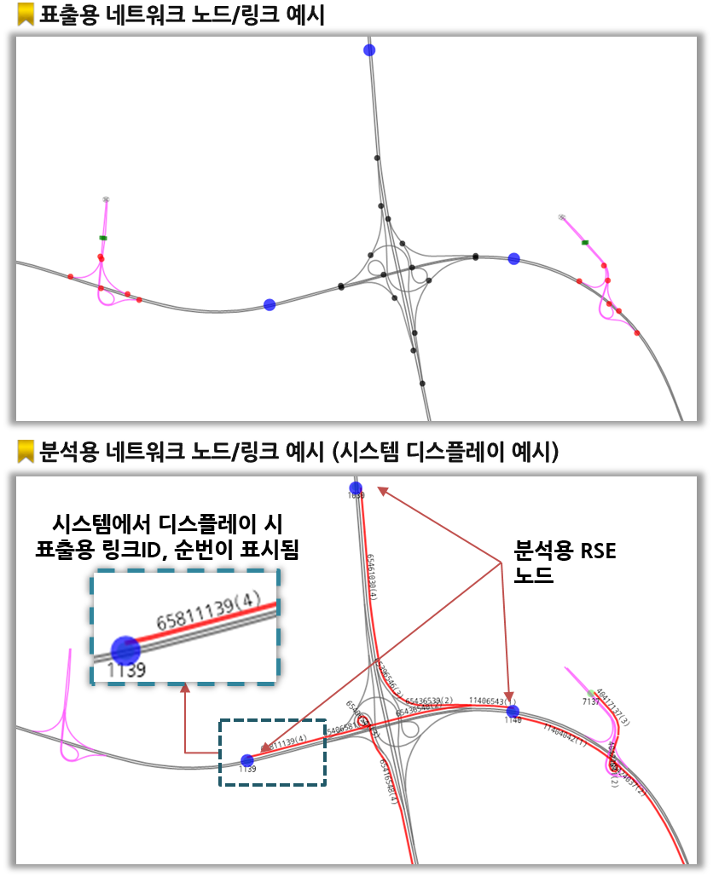
대분류 | 중분류 | 상세분류 | 개수 | 길이
표출용 네트워크 | 링크 | 본선구간 링크 ① | 3,901 | 8,172km
 |  | IC 링크 ② | 2,726 | 1,086km
 |  | JC 링크 ③ | 625 | 375km
 |  | 합계(①+②+③) | 7,252 | 9,634km
 |  | 휴게소 포함 구간 | 232 | 1,061km
 |  | 졸음쉼터 포함 구간 | 168 | 717km
 |  | 민자 구간 | 287 | 769km
 | 노드 | RSE 노드 ① | 909
 |  | IC 노드 ② | 2,091
 |  | JC 노드 ③ | 752
 |  | 본선구간 톨게이트 ④ | 87
 |  | IC 톨게이트 ⑤ | 634
 |  | 도로종료점 ⑥ | 880
 |  | 도로연결점(민자) ⑦ | 15
 |  | 합계(①~⑦) | 5,368
 |  | 민자구간 노드 | 268
분석용 네트워크 | 링크 | RSE 구간 | 1,818
 | 노드 | RSE 노드 | 909
부가 정보 |  | 전체 노선 수 | 40개
 |  | 민자구간 노선 수 | 9개
 |  | IC 개수 | 360개
 |  | JC 개수 | 77개
 |  | 톨게이트 개수 | 350개
 |  | 휴게소 RSE 개수 | 47개
* 휴게소 RSE는 네트워크에서 제외

분석네트워크
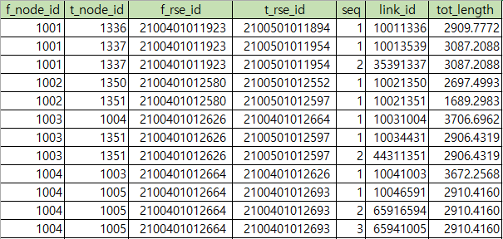
분석용 네트워크 테이블 정의서
구분 | 설명 | 자료유형 | 자리수 | 코드 | 비고
f_node_id | 시작 노드 ID | int64 | 4 | - | RSE 노드만 해당
t_node_id | 종료 노드 ID | int64 | 4 | - | RSE 노드만 해당
f_rse_id | 시작 RSE ID | char | 13 | -
t_rse_id | 종료 RSE ID | char | 13 | -
seq | 표출용 링크 순서 | int64 | 3 | -
link_id | 표출용 링크 ID | int64 | 8 | -
tot_length | 구간 길이 | double | 6,4 | -

노드_링크변환
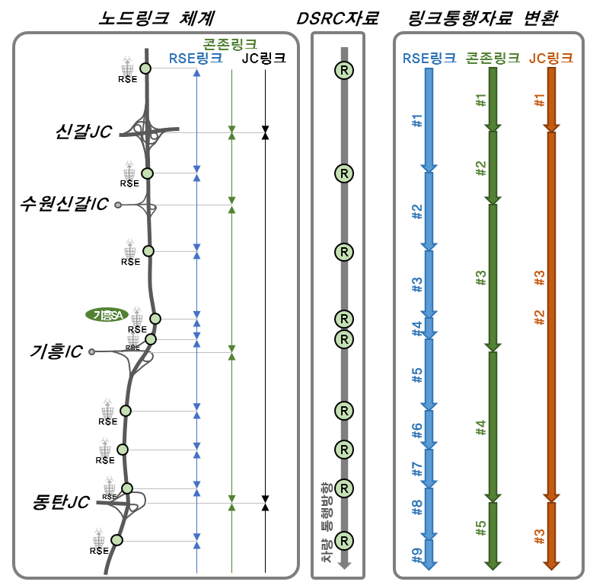
체계 | 유형 | 구성
노드 체계 | IC | 고속도로와 국도를 연결하는 각각의 IC
 | JC | 고속도로와 고속도로를 연결하는 각각의 JC
 | TG | 고속도로 상에 존재하는 TG
 | 도로종료점 | 고속도로 종료점에 추가로 노드생성
 | RSE 설치지점 | 고속도로 본선에 설치된 RSE
링크 체계 | RSE링크(RSE-RSE) | RSE와 RSE를 연결하는 링크
 | 콘존링크(IC/JC-IC/JC) | IC ~ IC 또는 IC ~ JC를 연결하는 링크
 | JC링크(JC-JC) | JC와 JC를 연결하는 링크

전수화
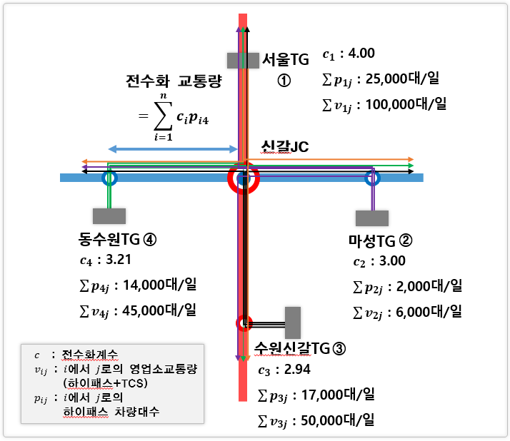

ERD
